modüler yoklama
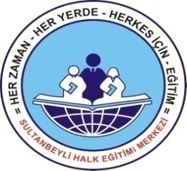
 |  |  |  |  | TEL: | 0 216 592 65 65 |  |  |  |  |  | TEL: | 0 216 592 65 65 |  |  |  |  |  |  | TEL: | 0 216 592 65 65
 |  | SULTANBEYLİ CELAL GÜNDOĞDU HALK EĞİTİMİ MERKEZİ |  |  | FAX: | 0 216 592 66 66 | SULTANBEYLİ HALK EĞİTİMİ MERKEZİ |  |  |  |  | FAX: | 0 216 592 66 66 | SULTANBEYLİ HALK EĞİTİMİ MERKEZİ |  |  |  |  |  | TEL: | 0 216 592 66 66
 |  | YOKLAMA ÇİZELGESİ |  |  |  |  | YOKLAMA ÇİZELGESİ |  |  |  |  |  |  | YOKLAMA ÇİZELGESİ
 |  | KURS NO: | KURSUN ADI : |  |  |  | KURS NO: | 0 | KURSUN ADI : | 0 |  |  |  | KURS NO: |  | 0 | KURSUN ADI : | 0
SIRA NO | ADI SOYADI
MODÜL ADI
DERS SAATİ
1
2
3
4
5
6
7
8
9
10
11
12
13
14
15
16
17
18
19
20
21
22
23
24
25
26
27
28
29
30
İMZA

 | Kurs Öğretmeni |  |  | Mehmet MALIÇOK Müdür |  |  |  |  |  |  | Mehmet MALIÇOK Müdür |  |  |  | Suat Zuhal PAYAS Kurs Öğretmeni |  |  |  | Süreyya AYDIN Müdür V.

